GDP
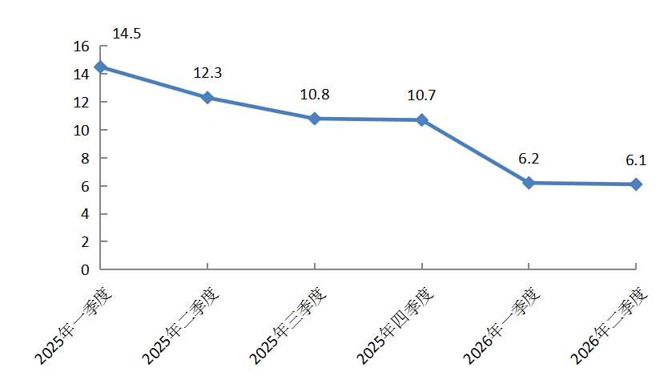
地区生产总值(季度) |  |  | 2026年2季度地区生产总值（季度）累计增速（%）
 |  | 单位：亿元、%
指标 | 2026年2季度 | 增 减
地区生产总值 | 1967.8 | 6.1
按产业分 | * | *
第二产业 | 1125.7 | 4.8
第三产业 | 842.1 | 8.0
备注：数据范围为亦庄新城225平方公里，总量为现价，增减为不变价速度。

